Resumen
 | 2025-01-06 | 2025-02-06 | 2025-03-06 | 2025-04-13 | 2025-05-05 | 2025-06-09 | 2025-07-05 | 2025-08-06 | 2025-09-05 | 2025-10-12 | 2025-11-07 | 2025-12-07 | 2026-01-12 | 2026-02-11 | 2026-03-12 | 2026-04-06 | 2026-05-11 | 2026-06-07 | 2026-07-05
Casa | €0.00 | €0.00 | €0.00 | €0.00 | €0.00 | €0.00 | €0.00 | €0.00 | €0.00 | €0.00 | €0.00 | €0.00 | €0.00 | €0.00 | €0.00 | €0.00 | €0.00 | €0.00 | €0.00
Inmueble | €20,825.65 | €20,945.12 | €21,064.55 | €21,184.26 | €21,304.25 | €21,424.52 | €21,545.07 | €21,665.90 | €21,787.02 | €21,908.41 | €22,030.09 | €22,152.05 | €22,274.29 | €22,396.82 | €22,519.64 | €22,642.74 | €22,766.12 | €22,883.55 | €23,001.30
Hereditas | €15,919.50 | €16,523.85 | €16,160.85 | €16,790.39 | €17,219.36 | €17,738.50 | €18,529.97 | €18,926.37 | €18,845.20 | €19,136.19 | €19,756.99 | €20,312.42 | €20,757.92 | €22,318.76 | €23,239.07 | €26,936.07 | €27,504.73 | €28,384.22 | €27,559.88
RF | €0.00 | €0.00 | €0.00 | €0.00 | €0.00 | €0.00 | €0.00 | €0.00 | €0.00 | €0.00 | €0.00 | €0.00 | €0.00 | €0.00 | €0.00 | €0.00 | €3,221.28 | €3,021.25 | €3,009.51
PP | €0.00 | €0.00 | €0.00 | €0.00 | €0.00 | €0.00 | €0.00 | €0.00 | €0.00 | €0.00 | €0.00 | €0.00 | €0.00 | €0.00 | €0.00 | €0.00 | €0.00 | €0.00 | €0.00
PIAS | €0.00 | €0.00 | €0.00 | €0.00 | €0.00 | €0.00 | €0.00 | €0.00 | €0.00 | €0.00 | €0.00 | €0.00 | €0.00 | €0.00 | €0.00 | €0.00 | €0.00 | €0.00 | €0.00
Crypto | €0.00 | €0.00 | €0.00 | €0.00 | €0.00 | €0.00 | €0.00 | €0.00 | €0.00 | €0.00 | €0.00 | €0.00 | €0.00 | €0.00 | €0.00 | €0.00 | €0.00 | €0.00 | €0.00
CASH | €8,828.19 | €9,771.11 | €12,017.24 | €12,634.00 | €14,019.13 | €15,689.96 | €18,831.03 | €19,679.06 | €21,154.66 | €20,547.02 | €19,975.89 | €21,651.87 | €22,343.94 | €23,571.71 | €24,129.96 | €18,273.84 | €16,241.81 | €16,408.06 | €21,501.92
Total | €45,573.34 | €47,240.08 | €49,242.64 | €50,608.65 | €52,542.73 | €54,852.97 | €58,906.07 | €60,271.33 | €61,786.88 | €61,591.62 | €61,762.96 | €64,116.34 | €65,376.15 | €68,287.29 | €69,888.67 | €67,852.65 | €69,733.94 | €70,697.07 | €75,072.61

 | 2024-01-06
Casa | 0.00% | 0.00% | 0.00%
Inmueble | 45.70% | 44.34% | 42.78%
Hereditas | 34.93% | 34.98% | 32.82%
RF | 0.00% | 0.00% | 0.00%
PP | 0.00% | 0.00% | 0.00%
PIAS | 0.00% | 0.00% | 0.00%
Crypto | 0.00% | 0.00% | 0.00%
CASH | 19.37% | 20.68% | 24.40%
Total | 100.00% | 103.66% | 108.05%
Patrimonio Patri

Patrimonio Patri

rate
period
amount

2025-01-06
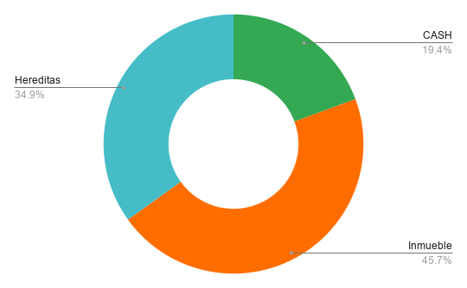
 |  |  | Date | 2025-01-06

Tipo Activo | Activo | Cantidad | NAV | Broker
PP | Plan Pensiones
PIAS | SIALP |  | 0
PIAS | PIAS |  | 0 | BKT
RF | Fondos |  | 0 | BKT
CASH | Comun |  | 1849.28 | RuralVia
CASH | Comun |  | 1861.335 | BKT
CASH | Patri |  | 3678.2 | BKT
CASH | CASH |  | 1439.37 | SAB
Inmueble | AQ |  | 20825.65
Hereditas |  |  | 15919.5

 |  | RF | 0.00 | 0.000%
 |  | PP | 0.00 | 0.000%
 |  | PIAS | 0.00 | 0.000%
 |  | Crypto | 0.00 | 0.000%
 |  | CASH | 8,828.19 | 19.371%
 |  | Inmueble | 20,825.65 | 45.697%
 |  | Hereditas | 15,919.50 | 34.932%
 |  |  | $45,573.34

 |  | RF | 0.00 | 0.000%
 |  | PP | 0.00 | 0.000%
 |  | PIAS | 0.00 | 0.000%
 |  | Crypto | 0.00 | 0.000%
 |  | CASH | 8,828.19 | 19.371%
 |  | Inmueble | 20,825.65 | 45.697%
 |  | Casa | 0.00 | 0.000%
 |  | Hereditas | 15,919.50 | 34.932%
 |  |  | $45,573.34

 |  |  | 12
 |  |  | 12

2025-02-06
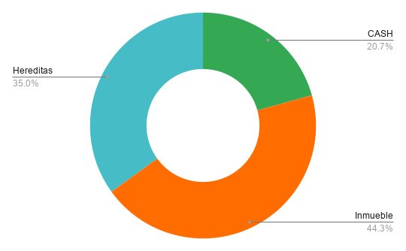
 |  |  | Date | 2025-01-06

Tipo Activo | Activo | Cantidad | NAV | Broker
PP | Plan Pensiones
PIAS | SIALP |  | 0
PIAS | PIAS |  | 0 | BKT
RF | Fondos |  | 0 | BKT
CASH | Comun |  | 2424.56 | RuralVia
CASH | Comun |  | 1450.82 | BKT
CASH | Patri |  | 3741.09 | BKT
CASH | CASH |  | 2154.64 | SAB
Inmueble | AQ |  | 20945.12
Hereditas |  |  | 16523.85

 |  | RF | 0.00 | 0.000%
 |  | PP | 0.00 | 0.000%
 |  | PIAS | 0.00 | 0.000%
 |  | Crypto | 0.00 | 0.000%
 |  | CASH | 9,771.11 | 20.684%
 |  | Inmueble | 20,945.12 | 44.338%
 |  | Hereditas | 16,523.85 | 34.978%
 |  |  | $47,240.08

 |  | RF | 0.00 | 0.000%
 |  | PP | 0.00 | 0.000%
 |  | PIAS | 0.00 | 0.000%
 |  | Crypto | 0.00 | 0.000%
 |  | CASH | 9,771.11 | 20.684%
 |  | Inmueble | 20,945.12 | 44.338%
 |  | Casa | 0.00 | 0.000%
 |  | Hereditas | 16,523.85 | 34.978%
 |  |  | $47,240.08

 |  |  | 12
 |  |  | 12

2025-03-06
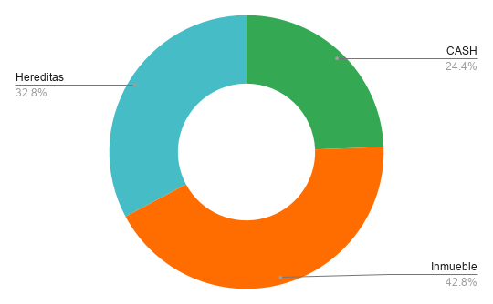
 |  |  | Date | 2025-01-06

Tipo Activo | Activo | Cantidad | NAV | Broker
PP | Plan Pensiones
PIAS | SIALP |  | 0
PIAS | PIAS |  | 0 | BKT
RF | Fondos |  | 0 | BKT
CASH | Comun |  | 2777.88 | RuralVia
CASH | Comun |  | 1085.54 | BKT
CASH | Patri |  | 3987.46 | BKT
CASH | CASH |  | 4166.36 | SAB
Inmueble | AQ |  | 21064.55
Hereditas |  |  | 16160.845

 |  | RF | 0.00 | 0.000%
 |  | PP | 0.00 | 0.000%
 |  | PIAS | 0.00 | 0.000%
 |  | Crypto | 0.00 | 0.000%
 |  | CASH | 12,017.24 | 24.404%
 |  | Inmueble | 21,064.55 | 42.777%
 |  | Hereditas | 16,160.85 | 32.819%
 |  |  | $49,242.64

 |  | RF | 0.00 | 0.000%
 |  | PP | 0.00 | 0.000%
 |  | PIAS | 0.00 | 0.000%
 |  | Crypto | 0.00 | 0.000%
 |  | CASH | 12,017.24 | 24.404%
 |  | Inmueble | 21,064.55 | 42.777%
 |  | Casa | 0.00 | 0.000%
 |  | Hereditas | 16,160.85 | 32.819%
 |  |  | $49,242.64

 |  |  | 12
 |  |  | 12

2025-04-13
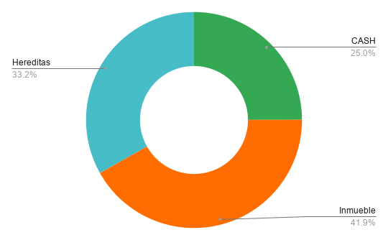
 |  |  | Date | 2025-01-06

Tipo Activo | Activo | Cantidad | NAV | Broker
PP | Plan Pensiones
PIAS | SIALP |  | 0
PIAS | PIAS |  | 0 | BKT
RF | Fondos |  | 0 | BKT
CASH | Comun |  | 3022.99 | RuralVia
CASH | Comun |  | 876.155 | BKT
CASH | Patri |  | 4066 | BKT
CASH | CASH |  | 4668.85 | SAB
Inmueble | AQ |  | 21184.26
Hereditas |  |  | 16790.39

 |  | RF | 0.00 | 0.000%
 |  | PP | 0.00 | 0.000%
 |  | PIAS | 0.00 | 0.000%
 |  | Crypto | 0.00 | 0.000%
 |  | CASH | 12,634.00 | 24.964%
 |  | Inmueble | 21,184.26 | 41.859%
 |  | Hereditas | 16,790.39 | 33.177%
 |  |  | $50,608.65

 |  | RF | 0.00 | 0.000%
 |  | PP | 0.00 | 0.000%
 |  | PIAS | 0.00 | 0.000%
 |  | Crypto | 0.00 | 0.000%
 |  | CASH | 12,634.00 | 24.964%
 |  | Inmueble | 21,184.26 | 41.859%
 |  | Casa | 0.00 | 0.000%
 |  | Hereditas | 16,790.39 | 33.177%
 |  |  | $50,608.65

 |  |  | 12
 |  |  | 12

2025-05-05

 |  |  | Date | 2025-01-06

Tipo Activo | Activo | Cantidad | NAV | Broker
PP | Plan Pensiones
PIAS | SIALP |  | 0
PIAS | PIAS |  | 0 | BKT
RF | Fondos |  | 0 | BKT
CASH | Comun |  | 3384.08 | RuralVia
CASH | Comun |  | 904.895 | BKT
CASH | Patri |  | 1471.16 | BKT
CASH | CASH |  | 8258.99 | SAB
Inmueble | AQ |  | 21304.25
Hereditas |  |  | 17219.355

 |  | RF | 0.00 | 0.000%
 |  | PP | 0.00 | 0.000%
 |  | PIAS | 0.00 | 0.000%
 |  | Crypto | 0.00 | 0.000%
 |  | CASH | 14,019.13 | 26.681%
 |  | Inmueble | 21,304.25 | 40.547%
 |  | Hereditas | 17,219.36 | 32.772%
 |  |  | $52,542.73

 |  | RF | 0.00 | 0.000%
 |  | PP | 0.00 | 0.000%
 |  | PIAS | 0.00 | 0.000%
 |  | Crypto | 0.00 | 0.000%
 |  | CASH | 14,019.13 | 26.681%
 |  | Inmueble | 21,304.25 | 40.547%
 |  | Casa | 0.00 | 0.000%
 |  | Hereditas | 17,219.36 | 32.772%
 |  |  | $52,542.73

 |  |  | 12
 |  |  | 12

2025-06-09
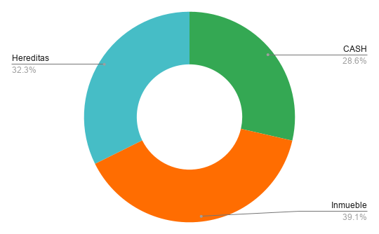
 |  |  | Date | 2025-01-06

Tipo Activo | Activo | Cantidad | NAV | Broker
PP | Plan Pensiones
PIAS | SIALP |  | 0
PIAS | PIAS |  | 0 | BKT
RF | Fondos |  | 0 | BKT
CASH | Comun |  | 3824.93 | RuralVia
CASH | Comun |  | 970.235 | BKT
CASH | Patri |  | 2234.8 | BKT | 763.64
CASH | CASH |  | 8659.99 | SAB | 401
Inmueble | AQ |  | 21424.52
Hereditas |  |  | 17738.495

 |  | RF | 0.00 | 0.000%
 |  | PP | 0.00 | 0.000%
 |  | PIAS | 0.00 | 0.000%
 |  | Crypto | 0.00 | 0.000%
 |  | CASH | 15,689.96 | 28.604%
 |  | Inmueble | 21,424.52 | 39.058%
 |  | Hereditas | 17,738.50 | 32.338%
 |  |  | $54,852.97

 |  | RF | 0.00 | 0.000%
 |  | PP | 0.00 | 0.000%
 |  | PIAS | 0.00 | 0.000%
 |  | Crypto | 0.00 | 0.000%
 |  | CASH | 15,689.96 | 28.604%
 |  | Inmueble | 21,424.52 | 39.058%
 |  | Casa | 0.00 | 0.000%
 |  | Hereditas | 17,738.50 | 32.338%
 |  |  | $54,852.97

 |  |  | 12
 |  |  | 12

2025-07-05
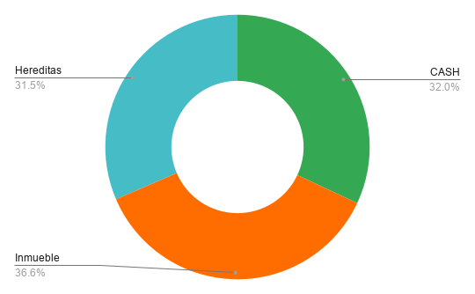
 |  |  | Date | 2025-01-06

Tipo Activo | Activo | Cantidad | NAV | Broker
PP | Plan Pensiones
PIAS | SIALP |  | 0
PIAS | PIAS |  | 0 | BKT
RF | Fondos |  | 0 | BKT
CASH | Comun |  | 3814.205 | RuralVia
CASH | Comun |  | 982.485 | BKT
CASH | Patri |  | 3039.94 | BKT | 1568.78
CASH | CASH |  | 10994.4 | SAB | 2735.41
Inmueble | AQ |  | 21545.07
Hereditas |  |  | 18529.97

 |  | RF | 0.00 | 0.000%
 |  | PP | 0.00 | 0.000%
 |  | PIAS | 0.00 | 0.000%
 |  | Crypto | 0.00 | 0.000%
 |  | CASH | 18,831.03 | 31.968%
 |  | Inmueble | 21,545.07 | 36.575%
 |  | Hereditas | 18,529.97 | 31.457%
 |  |  | $58,906.07

 |  | RF | 0.00 | 0.000%
 |  | PP | 0.00 | 0.000%
 |  | PIAS | 0.00 | 0.000%
 |  | Crypto | 0.00 | 0.000%
 |  | CASH | 18,831.03 | 31.968%
 |  | Inmueble | 21,545.07 | 36.575%
 |  | Casa | 0.00 | 0.000%
 |  | Hereditas | 18,529.97 | 31.457%
 |  |  | $58,906.07

 |  |  | 12
 |  |  | 12

2025-08-06
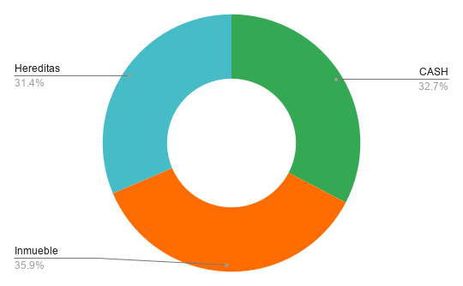
 |  |  | Date | 2025-01-06

Tipo Activo | Activo | Cantidad | NAV | Broker
PP | Plan Pensiones
PIAS | SIALP |  | 0
PIAS | PIAS |  | 0 | BKT
RF | Fondos |  | 0 | BKT
CASH | Comun |  | 4164.425 | RuralVia
CASH | Comun |  | 1007.375 | BKT
CASH | Patri |  | 1295.94 | BKT | -175.22
CASH | CASH |  | 13211.32 | SAB | 4952.33
Inmueble | AQ |  | 21665.9
Hereditas |  |  | 18926.37

 |  | RF | 0.00 | 0.000%
 |  | PP | 0.00 | 0.000%
 |  | PIAS | 0.00 | 0.000%
 |  | Crypto | 0.00 | 0.000%
 |  | CASH | 19,679.06 | 32.651%
 |  | Inmueble | 21,665.90 | 35.947%
 |  | Hereditas | 18,926.37 | 31.402%
 |  |  | $60,271.33

 |  | RF | 0.00 | 0.000%
 |  | PP | 0.00 | 0.000%
 |  | PIAS | 0.00 | 0.000%
 |  | Crypto | 0.00 | 0.000%
 |  | CASH | 19,679.06 | 32.651%
 |  | Inmueble | 21,665.90 | 35.947%
 |  | Casa | 0.00 | 0.000%
 |  | Hereditas | 18,926.37 | 31.402%
 |  |  | $60,271.33

 |  |  | 12
 |  |  | 12

2025-09-05
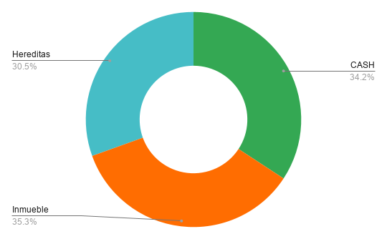
 |  |  | Date | 2025-01-06

Tipo Activo | Activo | Cantidad | NAV | Broker
PP | Plan Pensiones
PIAS | SIALP |  | 0
PIAS | PIAS |  | 0 | BKT
RF | Fondos |  | 0 | BKT
CASH | Comun |  | 4412.15 | RuralVia
CASH | Comun |  | 924.3 | BKT
CASH | Patri |  | 1910.21 | BKT | 439.05
CASH | CASH |  | 13908 | SAB | 5649.01
Inmueble | AQ |  | 21787.015
Hereditas |  |  | 18845.2

 |  | RF | 0.00 | 0.000%
 |  | PP | 0.00 | 0.000%
 |  | PIAS | 0.00 | 0.000%
 |  | Crypto | 0.00 | 0.000%
 |  | CASH | 21,154.66 | 34.238%
 |  | Inmueble | 21,787.02 | 35.262%
 |  | Hereditas | 18,845.20 | 30.500%
 |  |  | $61,786.88

 |  | RF | 0.00 | 0.000%
 |  | PP | 0.00 | 0.000%
 |  | PIAS | 0.00 | 0.000%
 |  | Crypto | 0.00 | 0.000%
 |  | CASH | 21,154.66 | 34.238%
 |  | Inmueble | 21,787.02 | 35.262%
 |  | Casa | 0.00 | 0.000%
 |  | Hereditas | 18,845.20 | 30.500%
 |  |  | $61,786.88

 |  |  | 12
 |  |  | 12

2025-10-12

 |  |  | Date | 2025-01-06

Tipo Activo | Activo | Cantidad | NAV | Broker
PP | Plan Pensiones
PIAS | SIALP |  | 0
PIAS | PIAS |  | 0 | BKT
RF | Fondos |  | 0 | BKT
CASH | Comun |  | 4577.33 | RuralVia
CASH | Comun |  | 716.6 | BKT
CASH | Patri |  | 2226.45 | BKT | 755.29
CASH | CASH |  | 13026.64 | SAB | 4767.65
Inmueble | AQ |  | 21908.41
Hereditas |  |  | 19136.185

 |  | RF | 0.00 | 0.000%
 |  | PP | 0.00 | 0.000%
 |  | PIAS | 0.00 | 0.000%
 |  | Crypto | 0.00 | 0.000%
 |  | CASH | 20,547.02 | 33.360%
 |  | Inmueble | 21,908.41 | 35.570%
 |  | Hereditas | 19,136.19 | 31.069%
 |  |  | $61,591.62

 |  | RF | 0.00 | 0.000%
 |  | PP | 0.00 | 0.000%
 |  | PIAS | 0.00 | 0.000%
 |  | Crypto | 0.00 | 0.000%
 |  | CASH | 20,547.02 | 33.360%
 |  | Inmueble | 21,908.41 | 35.570%
 |  | Casa | 0.00 | 0.000%
 |  | Hereditas | 19,136.19 | 31.069%
 |  |  | $61,591.62

 |  |  | 12
 |  |  | 12

2025-11-07

 |  |  | Date | 2025-01-06

Tipo Activo | Activo | Cantidad | NAV | Broker
PP | Plan Pensiones
PIAS | SIALP |  | 0
PIAS | PIAS |  | 0 | BKT
RF | Fondos |  | 0 | BKT
CASH | Comun |  | 5090.065 | RuralVia
CASH | Comun |  | 525.92 | BKT
CASH | Patri |  | 1051 | BKT | -420.16
CASH | CASH |  | 13308.9 | SAB | 5049.91
Inmueble | AQ |  | 22030.085
Hereditas |  |  | 19756.985

 |  | RF | 0.00 | 0.000%
 |  | PP | 0.00 | 0.000%
 |  | PIAS | 0.00 | 0.000%
 |  | Crypto | 0.00 | 0.000%
 |  | CASH | 19,975.89 | 32.343%
 |  | Inmueble | 22,030.09 | 35.669%
 |  | Hereditas | 19,756.99 | 31.988%
 |  |  | $61,762.96

 |  | RF | 0.00 | 0.000%
 |  | PP | 0.00 | 0.000%
 |  | PIAS | 0.00 | 0.000%
 |  | Crypto | 0.00 | 0.000%
 |  | CASH | 19,975.89 | 32.343%
 |  | Inmueble | 22,030.09 | 35.669%
 |  | Casa | 0.00 | 0.000%
 |  | Hereditas | 19,756.99 | 31.988%
 |  |  | $61,762.96

 |  |  | 12
 |  |  | 12

2025-12-07

 |  |  | Date | 2025-01-06

Tipo Activo | Activo | Cantidad | NAV | Broker
PP | Plan Pensiones
PIAS | SIALP |  | 0
PIAS | PIAS |  | 0 | BKT
RF | Fondos |  | 0 | BKT
CASH | Comun |  | 5433.485 | RuralVia
CASH | Comun |  | 247.005 | BKT
CASH | Patri |  | 1945.12 | BKT | 473.96
CASH | CASH |  | 14026.26 | SAB | 5767.27
Inmueble | AQ |  | 22152.045
Hereditas |  |  | 20312.42

 |  | RF | 0.00 | 0.000%
 |  | PP | 0.00 | 0.000%
 |  | PIAS | 0.00 | 0.000%
 |  | Crypto | 0.00 | 0.000%
 |  | CASH | 21,651.87 | 33.770%
 |  | Inmueble | 22,152.05 | 34.550%
 |  | Hereditas | 20,312.42 | 31.681%
 |  |  | $64,116.34

 |  | RF | 0.00 | 0.000%
 |  | PP | 0.00 | 0.000%
 |  | PIAS | 0.00 | 0.000%
 |  | Crypto | 0.00 | 0.000%
 |  | CASH | 21,651.87 | 33.770%
 |  | Inmueble | 22,152.05 | 34.550%
 |  | Casa | 0.00 | 0.000%
 |  | Hereditas | 20,312.42 | 31.681%
 |  |  | $64,116.34

 |  |  | 12
 |  |  | 12

2026-01-12

 |  |  | Date | 2025-01-06

Tipo Activo | Activo | Cantidad | NAV | Broker
PP | Plan Pensiones
PIAS | SIALP |  | 0
PIAS | PIAS |  | 0 | BKT
RF | Fondos |  | 0 | BKT
CASH | Comun |  | 5273.105 | RuralVia
CASH | Comun |  | 709.97 | BKT
CASH | Patri |  | 1616.96 | BKT | 145.8
CASH | CASH |  | 14743.9 | SAB | 6484.91
Inmueble | AQ |  | 22274.29
Hereditas |  |  | 20757.92

 |  | RF | 0.00 | 0.000%
 |  | PP | 0.00 | 0.000%
 |  | PIAS | 0.00 | 0.000%
 |  | Crypto | 0.00 | 0.000%
 |  | CASH | 22,343.94 | 34.178%
 |  | Inmueble | 22,274.29 | 34.071%
 |  | Hereditas | 20,757.92 | 31.752%
 |  |  | $65,376.15

 |  | RF | 0.00 | 0.000%
 |  | PP | 0.00 | 0.000%
 |  | PIAS | 0.00 | 0.000%
 |  | Crypto | 0.00 | 0.000%
 |  | CASH | 22,343.94 | 34.178%
 |  | Inmueble | 22,274.29 | 34.071%
 |  | Casa | 0.00 | 0.000%
 |  | Hereditas | 20,757.92 | 31.752%
 |  |  | $65,376.15

 |  |  | 12
 |  |  | 12

2026-02-11
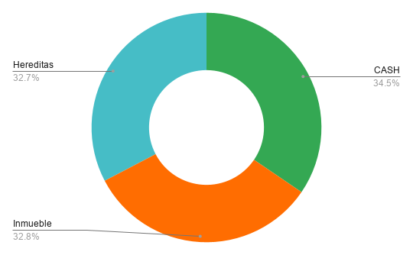
 |  |  | Date | 2025-01-06

Tipo Activo | Activo | Cantidad | NAV | Broker
PP | Plan Pensiones
PIAS | SIALP |  | 0
PIAS | PIAS |  | 0 | BKT
RF | Fondos |  | 0 | BKT
CASH | Comun |  | 5404.345 | RuralVia
CASH | Comun |  | 1198.87 | BKT
CASH | Patri |  | 1675.94 | BKT | 204.78
CASH | CASH |  | 15292.55 | SAB | 7033.56
Inmueble | AQ |  | 22396.82
Hereditas |  |  | 22318.76

 |  | RF | 0.00 | 0.000%
 |  | PP | 0.00 | 0.000%
 |  | PIAS | 0.00 | 0.000%
 |  | Crypto | 0.00 | 0.000%
 |  | CASH | 23,571.71 | 34.518%
 |  | Inmueble | 22,396.82 | 32.798%
 |  | Hereditas | 22,318.76 | 32.684%
 |  |  | $68,287.29

 |  | RF | 0.00 | 0.000%
 |  | PP | 0.00 | 0.000%
 |  | PIAS | 0.00 | 0.000%
 |  | Crypto | 0.00 | 0.000%
 |  | CASH | 23,571.71 | 34.518%
 |  | Inmueble | 22,396.82 | 32.798%
 |  | Casa | 0.00 | 0.000%
 |  | Hereditas | 22,318.76 | 32.684%
 |  |  | $68,287.29

 |  |  | 12
 |  |  | 12

2026-03-12
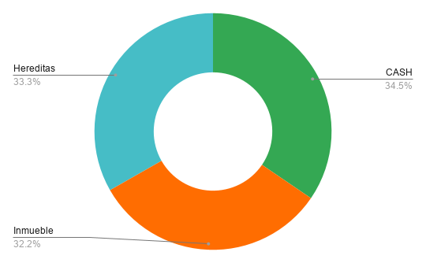
 |  |  | Date | 2025-01-06

Tipo Activo | Activo | Cantidad | NAV | Broker
PP | Plan Pensiones
PIAS | SIALP |  | 0
PIAS | PIAS |  | 0 | BKT
RF | Fondos |  | 0 | BKT
CASH | Comun |  | 6011.72 | RuralVia
CASH | Comun |  | 405.15 | BKT
CASH | Patri |  | 1810.18 | BKT | 339.02
CASH | CASH |  | 15902.91 | SAB | 7643.92
Inmueble | AQ |  | 22519.635
Hereditas |  |  | 23239.07

 |  | RF | 0.00 | 0.000%
 |  | PP | 0.00 | 0.000%
 |  | PIAS | 0.00 | 0.000%
 |  | Crypto | 0.00 | 0.000%
 |  | CASH | 24,129.96 | 34.526%
 |  | Inmueble | 22,519.64 | 32.222%
 |  | Hereditas | 23,239.07 | 33.252%
 |  |  | $69,888.67

 |  | RF | 0.00 | 0.000%
 |  | PP | 0.00 | 0.000%
 |  | PIAS | 0.00 | 0.000%
 |  | Crypto | 0.00 | 0.000%
 |  | CASH | 24,129.96 | 34.526%
 |  | Inmueble | 22,519.64 | 32.222%
 |  | Casa | 0.00 | 0.000%
 |  | Hereditas | 23,239.07 | 33.252%
 |  |  | $69,888.67

 |  |  | 12
 |  |  | 12

2026-04-06
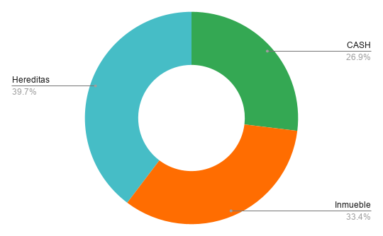
 |  |  | Date | 2025-01-06

Tipo Activo | Activo | Cantidad | NAV | Broker
PP | Plan Pensiones
PIAS | SIALP |  | 0
PIAS | PIAS |  | 0 | BKT
RF | Acciones |  | 0 | IB
RF | Fondos |  | 0 | BKT
CASH | Revolut |  | 3225 | Revolut
CASH | Comun |  | 5853.86 | RuralVia
CASH | Comun |  | 400.37 | BKT
CASH | Patri |  | 2465 | BKT | 993.84
CASH | CASH |  | 6329.61 | SAB | -1929.38
Inmueble | AQ |  | 22642.735
Hereditas |  |  | 26936.07

 |  | RF | 0.00 | 0.000%
 |  | PP | 0.00 | 0.000%
 |  | PIAS | 0.00 | 0.000%
 |  | Crypto | 0.00 | 0.000%
 |  | CASH | 18,273.84 | 26.932%
 |  | Inmueble | 22,642.74 | 33.370%
 |  | Hereditas | 26,936.07 | 39.698%
 |  |  | $67,852.65

 |  | RF | 0.00 | 0.000%
 |  | PP | 0.00 | 0.000%
 |  | PIAS | 0.00 | 0.000%
 |  | Crypto | 0.00 | 0.000%
 |  | CASH | 18,273.84 | 26.932%
 |  | Inmueble | 22,642.74 | 33.370%
 |  | Casa | 0.00 | 0.000%
 |  | Hereditas | 26,936.07 | 39.698%
 |  |  | $67,852.65

 |  |  | 12
 |  |  | 12

2026-05-11
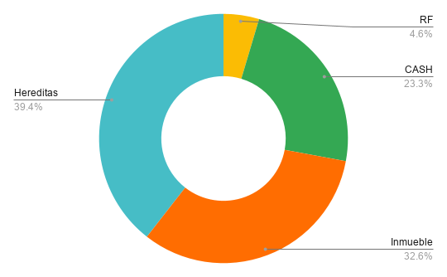
 |  |  | Date | 2025-01-06

Tipo Activo | Activo | Cantidad | NAV | Broker
PP | Plan Pensiones
PIAS | SIALP |  | 0
PIAS | PIAS |  | 0 | BKT
RF | Acciones |  | 3221.28 | IB
RF | Fondos |  | 0 | BKT
CASH | Revolut |  | 127.48 | Revolut
CASH | Comun |  | 6243.595 | RuralVia
CASH | Comun |  | 429.745 | BKT
CASH | Patri |  | 1600.47 | BKT | 129.31
CASH | CASH |  | 7840.52 | SAB | -418.47
Inmueble | AQ |  | 22766.12
Hereditas |  |  | 27504.725

 |  | RF | 3,221.28 | 4.619%
 |  | PP | 0.00 | 0.000%
 |  | PIAS | 0.00 | 0.000%
 |  | Crypto | 0.00 | 0.000%
 |  | CASH | 16,241.81 | 23.291%
 |  | Inmueble | 22,766.12 | 32.647%
 |  | Hereditas | 27,504.73 | 39.442%
 |  |  | $69,733.94

 |  | RF | 3,221.28 | 4.619%
 |  | PP | 0.00 | 0.000%
 |  | PIAS | 0.00 | 0.000%
 |  | Crypto | 0.00 | 0.000%
 |  | CASH | 16,241.81 | 23.291%
 |  | Inmueble | 22,766.12 | 32.647%
 |  | Casa | 0.00 | 0.000%
 |  | Hereditas | 27,504.73 | 39.442%
 |  |  | $69,733.94

 |  |  | 12
 |  |  | 12

2026-06-07

 |  |  | Date | 2025-01-06

Tipo Activo | Activo | Cantidad | NAV | Broker
PP | Plan Pensiones
PIAS | SIALP |  | 0
PIAS | PIAS |  | 0 | BKT
RF | Acciones |  | 3021.25 | IB
RF | Fondos |  | 0 | BKT
CASH | Revolut |  | 125.69 | Revolut
CASH | Comun |  | 6029.685 | RuralVia
CASH | Comun |  | 380.5 | BKT
CASH | Patri |  | 1443.73 | BKT | -27.43
CASH | CASH |  | 8428.45 | SAB | 169.46
Inmueble | AQ |  | 22883.545
Hereditas |  |  | 28384.22

 |  | RF | 3,021.25 | 4.274%
 |  | PP | 0.00 | 0.000%
 |  | PIAS | 0.00 | 0.000%
 |  | Crypto | 0.00 | 0.000%
 |  | CASH | 16,408.06 | 23.209%
 |  | Inmueble | 22,883.55 | 32.368%
 |  | Hereditas | 28,384.22 | 40.149%
 |  |  | $70,697.07

 |  | RF | 3,021.25 | 4.274%
 |  | PP | 0.00 | 0.000%
 |  | PIAS | 0.00 | 0.000%
 |  | Crypto | 0.00 | 0.000%
 |  | CASH | 16,408.06 | 23.209%
 |  | Inmueble | 22,883.55 | 32.368%
 |  | Casa | 0.00 | 0.000%
 |  | Hereditas | 28,384.22 | 40.149%
 |  |  | $70,697.07

 |  |  | 12
 |  |  | 12

2026-07-05
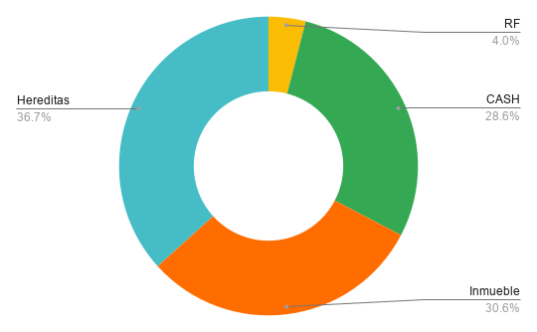
 |  |  | Date | 2025-01-06

Tipo Activo | Activo | Cantidad | NAV | Broker
PP | Plan Pensiones
PIAS | SIALP |  | 0
PIAS | PIAS |  | 0 | BKT
RF | Acciones |  | 3009.51 | IB
RF | Fondos |  | 0 | BKT
CASH | Revolut |  | 91.09 | Revolut
CASH | Comun |  | 5843.39 | RuralVia
CASH | Comun |  | 511.045 | BKT
CASH | Patri |  | 4065.45 | BKT | 2594.29
CASH | CASH |  | 10990.94 | SAB | 2731.95
Inmueble | AQ |  | 23001.3
Hereditas |  |  | 27559.88

 |  | RF | 3,009.51 | 4.009%
 |  | PP | 0.00 | 0.000%
 |  | PIAS | 0.00 | 0.000%
 |  | Crypto | 0.00 | 0.000%
 |  | CASH | 21,501.92 | 28.641%
 |  | Inmueble | 23,001.30 | 30.639%
 |  | Hereditas | 27,559.88 | 36.711%
 |  |  | $75,072.61

 |  | RF | 3,009.51 | 4.009%
 |  | PP | 0.00 | 0.000%
 |  | PIAS | 0.00 | 0.000%
 |  | Crypto | 0.00 | 0.000%
 |  | CASH | 21,501.92 | 28.641%
 |  | Inmueble | 23,001.30 | 30.639%
 |  | Casa | 0.00 | 0.000%
 |  | Hereditas | 27,559.88 | 36.711%
 |  |  | $75,072.61

 |  |  | 12
 |  |  | 12

